Estable
 |  | Claro | Tigo | Movistar
 | Claro | 0.5 | 0.3 | 0.2 |  |  | Siempre sera el resultado de la matriz por la original
Original | Tigo | 0.2 | 0.6 | 0.2
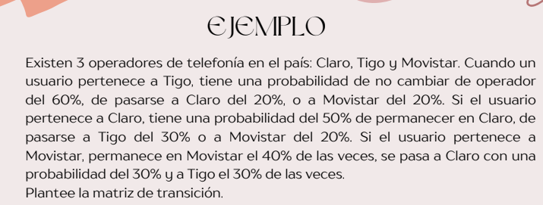
 | Movistar | 0.3 | 0.3 | 0.4
 |  | Claro | Tigo | Movistar
 | Claro | 0.5 | 0.3 | 0.2
1 | Tigo | 0.2 | 0.6 | 0.2
 | Movistar | 0.3 | 0.3 | 0.4
 |  | Claro | Tigo | Movistar
 | Claro | 0.37 | 0.39 | 0.24
2 | Tigo | 0.28 | 0.48 | 0.24
 | Movistar | 0.33 | 0.39 | 0.28
 |  | Claro | Tigo | Movistar
 | Claro | 0.335 | 0.417 | 0.248
3 | Tigo | 0.308 | 0.444 | 0.248
 | Movistar | 0.327 | 0.417 | 0.256
 |  | Claro | Tigo | Movistar
 | Claro | 0.3253 | 0.4251 | 0.2496
4 | Tigo | 0.3172 | 0.4332 | 0.2496 |  | La probabilidad de que un cliente de claro se pase a
 | Movistar | 0.3237 | 0.4251 | 0.2512 |  | movistar en el cuarto periodo es de 0.2496

 |  | 0.32255 | 0.42753 | 0.24992 |  | VER HASTA DONDE ES ESTABLE
5 |  | 0.32012 | 0.42996 | 0.24992
 |  | 0.32223 | 0.42753 | 0.25024

 |  | 0.321757 | 0.428259 | 0.249984
6 |  | 0.321028 | 0.428988 | 0.249984
 |  | 0.321693 | 0.428259 | 0.250048

 |  | Claro | Tigo | Movistar
 | Claro | 0.3215255 | 0.4284777 | 0.2499968 | Cual es la probailidad que en 7 periodos de tiempo
7 | Tigo | 0.3213068 | 0.4286964 | 0.2499968 | un usario de tigo se pase a claro
 | Movistar | 0.3215127 | 0.4284777 | 0.2500096

 |  | 0.32145733 | 0.42854331 | 0.24999936
8 |  | 0.32139172 | 0.42860892 | 0.24999936
 |  | 0.32145477 | 0.42854331 | 0.25000192

 |  | 0.321437135 | 0.428562993 | 0.249999872
9 |  | 0.321417452 | 0.428582676 | 0.249999872
 |  | 0.321436623 | 0.428562993 | 0.250000384
 |  | Claro | Tigo | Movistar
 | Claro | 0.3214311277 | 0.4285688979 | 0.2499999744
10 | Tigo | 0.3214252228 | 0.4285748028 | 0.2499999744 | En el periodo 10 es donde ya se encuentre
 | Movistar | 0.3214310253 | 0.4285688979 | 0.2500000768 | estable

 |  | 0.32142933575 | 0.42857066937 | 0.24999999488
11 |  | 0.32142756428 | 0.42857244084 | 0.24999999488
 |  | 0.32142931527 | 0.42857066937 | 0.25000001536

 |  | Claro | Tigo | Movistar
 | Claro | 0.321428800 | 0.428571201 | 0.249999999
12 | Tigo | 0.321428269 | 0.428571732 | 0.249999999
 | Movistar | 0.321428796 | 0.428571201 | 0.250000003

Vector Inicial
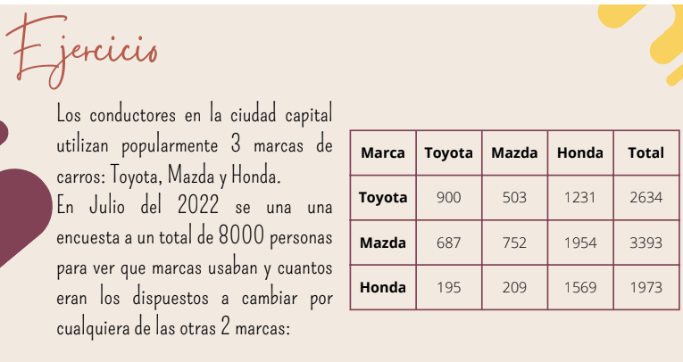
 |  | CUANTIFICACIÓN DE CADA ENCUENTA
 |  |  |  |  | TOTAL
 | Toyota | 900 | 503 | 1231 | 2634
 | Mazda | 687 | 752 | 1954 | 3393
 | Honda | 195 | 209 | 1569 | 1973

 | n= | 8000
a) | Plantear la matriz de transición y la proporción de cada marca
 | en el mercado en el momento de la encuentra

 | Vecto inicial: proporción de cada marca en el mercado en el momento de la encuesta

 | Toyota | Mazda | Honda
Vector inicial | 0.32925 | 0.424125 | 0.246625

 | Matriz de transición
 |  | Toyota | Mazda | Honda
 | Toyota | 0.3416856492 | 0.19096431283 | 0.46735003797
 | Mazda | 0.20247568523 | 0.22163277336 | 0.57589154141
 | Honda | 0.098834262544 | 0.10593005575 | 0.7952356817

b) | Determinar la distribución hacia el mes de septiembre
 | (encuesta realizada en julio)

 | n= | 3 meses | porque de julio a septiembre hay 3 meses
 |  | Toyota | Mazda | Honda
 | Toyota | 0.3416856492 | 0.19096431283 | 0.46735003797
n=1 | Mazda | 0.20247568523 | 0.22163277336 | 0.57589154141
 | Honda | 0.098834262544 | 0.10593005575 | 0.7952356817

 |  | Toyota | Mazda | Honda
 | Toyota | 0.20160490932 | 0.15708013105 | 0.64131495963
n=2 | Mazda | 0.17097609941 | 0.14879093941 | 0.68023296118
 | Honda | 0.13381504194 | 0.12659074917 | 0.73959420889

 |  | Toyota | Mazda | Honda
 | Toyota | 0.16407430259 | 0.14124797748 | 0.69467771993
n=3 | Mazda | 0.15577695002 | 0.13768439739 | 0.70653865259
 | Honda | 0.14445147638 | 0.13195581213 | 0.72359271149

 |  | Toyota | Mazda | Honda
 | Vector inicial | 0.32925 | 0.424125 | 0.246625
 | Calcular la distribución
 | Multiplicación del vector inicial por el periodo determinado (matriz de transción)
 | Distribución en septiembre
 |  | Toyota | Mazda | Honda
 |  | 0.15571570841 | 0.1374448938 | 0.70683939779

Markov
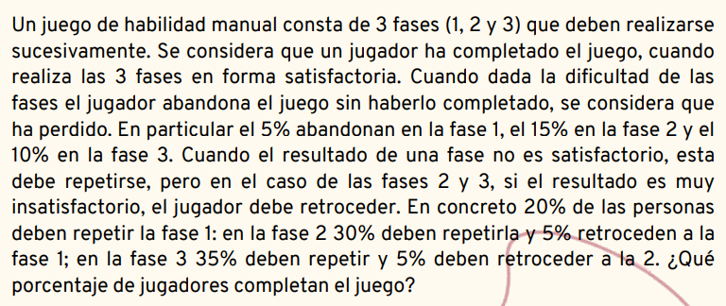
 | 1. identificar los estados

 | Estados Transitorios |  | E0 | Fase 1
 |  |  | E1 | Fase 2
 |  |  | E2 | Fase 3
 | Estados Absorbentes |  | E3 | Abandona
 |  |  | E4 | Gana

 | 2. Matriz
 |  | Fase 1 | Fase 2 | Fase 3 | Abandona | Gana
 | Fase 1 | 0.2 | 0.75 | 0 | 0.05 | 0
 | Fase 2 | 0.05 | 0.3 | 0.5 | 0.15 | 0
 | Fase 3 | 0 | 0.05 | 0.35 | 0.1 | 0.5
 | Abandona | 0 | 0 | 0 | 1 | 0
 | Gana | 0 | 0 | 0 | 0 | 1

 | 3. Dividir matriz

 | Q transitorio |  | Fase 1 | Fase 2 | Fase 3
 |  | Fase 1 | 0.2 | 0.75 | 0
 |  | Fase 2 | 0.05 | 0.3 | 0.5
 |  | Fase 3 | 0 | 0.05 | 0.35

 | R absorbentes | Fase 1 | Abandona | Gana
 |  | Fase 2 | 0.05 | 0
 |  | Fase 3 | 0.15 | 0
 |  |  | 0.1 | 0.5

 | Matriz identidad
 | I |  | Abandona | Gana
 |  | Abandona | 1 | 0
 |  | Gana | 0 | 1

 | Identidad - estados transitorios
 |  |  | Matriz identidad |  |  |  | Transitorios
 |  |  | 1 | 0 | 0 |  | 0.2 | 0.75 | 0
 |  |  | 0 | 1 | 0 |  | 0.05 | 0.3 | 0.5
 |  |  | 0 | 0 | 1 |  | 0 | 0.05 | 0.35

 | I-Q |  | 0.8 | -0.75 | 0
 |  |  | -0.05 | 0.7 | -0.5
 |  |  | 0 | -0.05 | 0.65

 | I-Q a la inversa |  | 1.3453265546 | 1.5252248729 | 1.1732499022 |  | No son probalidad porque son el
 | (I-1)^-1 |  | 0.10168165819 | 1.6269065311 | 1.2514665624 |  | numero de periodos antes de caer al absorbente
 | Numero de periodos |  | 0.0078216660149 | 0.12514665624 | 1.6347281971

 | ((I-1)^-1)*R |  | 1.3453265546 | 1.5252248729 | 1.1732499022 |  | 0.05 | 0
 |  |  | 0.10168165819 | 1.6269065311 | 1.2514665624 |  | 0.15 | 0
 |  |  | 0.0078216660149 | 0.12514665624 | 1.6347281971 |  | 0.1 | 0.5

 | ((I-1)^-1)*R |  | 0.41337504889 | 0.58662495111
Si son probabilidad |  |  | 0.37426671881 | 0.62573328119
Ya podemos cumplir |  |  | 0.18263590145 | 0.81736409855

 |  |  | Abandona | Gana
 | Conclusiones | Fase 1 | 0.41337504889 | 0.58662495111 |  | El % de jugadores que inician el juego y lo completan es de 0.58866
 |  | Fase 2 | 0.37426671881 | 0.62573328119 |  | osea 58% y el 41% ya no siguio el juego
 |  | Fase 3 | 0.18263590145 | 0.81736409855

